АП+Прайс

 |  | Рекламное агентство РЕКЛАМА ЛИФТ
 |  | АДРЕСНАЯ ПРОГРАММА И ПРАЙС

 |  | КРАСНОГОРСК-1

РАЙОН
 | Количество стендов | Микрорайон | Кол-во стендов | Цена А6 за 1стенд | Стоимость А6 за Микр | Цена А5 за 1стенд | Стоимость А5 за Микр | Цена А4 за 1стенд | Стоимость А4 за Микр | Цена А3 за 1стенд | Стоимость А3 за Микр | Дата начала РК (период 1мес) | Рекламный носитель
КРАСНОГОРСК-1 | 215 | Нахабино | 17 | 90.00 | 1,530.00 | 140.00 | 2,380.00 | 260.00 | 4,420.00 | 490.00 | 8,330.00 | с 7 числа | Закрытый стенд в лифте
Нахабино | 17 | Опалиха | 26 | 90.00 | 2,340.00 | 140.00 | 3,640.00 | 260.00 | 6,760.00 | 490.00 | 12,740.00 | с 7 числа | Закрытый стенд в лифте
Институтская, 11 | 1 | Павшино Южный | 55 | 90.00 | 4,950.00 | 140.00 | 7,700.00 | 260.00 | 14,300.00 | 490.00 | 26,950.00 | с 5 числа | Закрытый стенд в лифте
Институтская, 13 к2 | 2 | Райцентр-СГШ | 39 | 90.00 | 3,510.00 | 140.00 | 5,460.00 | 260.00 | 10,140.00 | 490.00 | 19,110.00 | с 7 числа | Закрытый стенд в лифте
Институтская, 8а | 4 | Чернево ККС | 78 | 90.00 | 7,020.00 | 140.00 | 10,920.00 | 260.00 | 20,280.00 | 490.00 | 38,220.00 | с 7 числа | Закрытый стенд в лифте
Панфилова, 11 | 6 | Итог | 215 |  | 19,350.00 |  | 30,100.00 |  | 55,900.00 |  | 105,350.00
Панфилова, 27 | 4
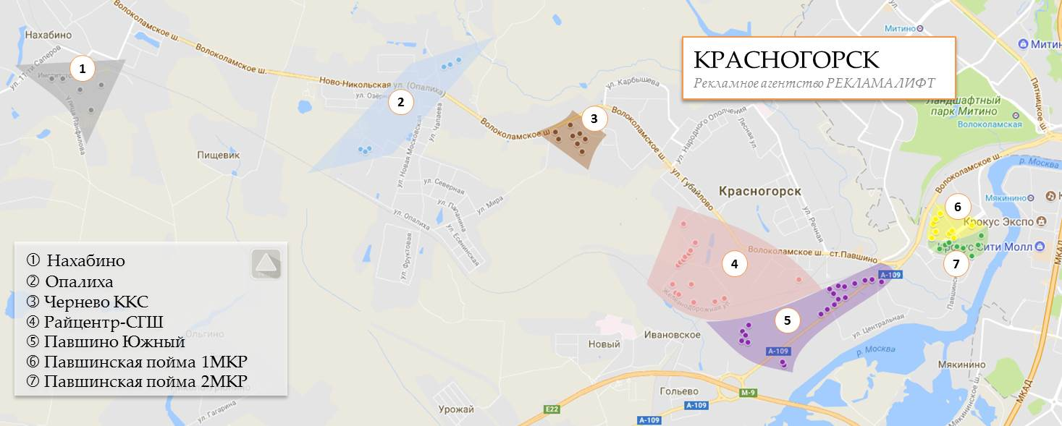
Опалиха | 26
Благовещенская, 12 | 3
Геологов, 2А | 4
Геологов, 4 к2 | 4
Геологов, 4 к3 | 2
Ткацкой фабрики, 18 | 5
Ткацкой фабрики, 23 | 8
Павшино Южный | 55
в-г Павшино, 17 | 1
в-г Павшино, 19 | 1
в-г Павшино, 2Б | 1
Вокзальная, 11 к1 | 2
Вокзальная, 13 к1 | 2
Вокзальная, 15 к1 | 2
Вокзальная, 20 | 1
Вокзальная, 22 | 1
Вокзальная, 24 | 1
Вокзальная, 25 | 2
Вокзальная, 27 | 2
Вокзальная, 29 | 2
Заводская, 27 | 6
Ильинское ш, 1 | 1
Ильинское ш, 2 | 1
Ильинское ш, 2а | 1
Ильинское ш, 4 | 4
Ильинское ш, 6 | 8
Королева, 2 | 2
Королева, 5 | 5
Королева, 7 | 6
Промышленная, 42 | 3
Райцентр-СГШ | 39
50 лет октября, 1 | 1
50 лет октября, 1а | 1
50 лет октября, 2к37 | 6
50 лет октября, 3 | 1
50 лет октября, 3а | 1
50 лет октября, 5 | 1
50 лет октября, 7 | 1
Дачная, 11 | 4
Железнодорожная, 1Б | 2
Железнодорожная, 24 | 2
Железнодорожная, 26 | 2
Железнодорожная, 30 | 2
Железнодорожная, 34а | 1
Железнодорожная, 38 | 4
Железнодорожная, 38а | 4
Пушкинская, 19 | 6
Чернево ККС | 78
Вилора Трифонова 1 | 20
Вилора Трифонова 3 | 12
Вилора Трифонова 4 | 6
Вилора Трифонова 6 | 9
Вилора Трифонова 7 | 16
Вилора Трифонова 8 | 10
Светлая 8 | 2
Светлая 9 | 3
Общий итог | 215

